2022_05_data
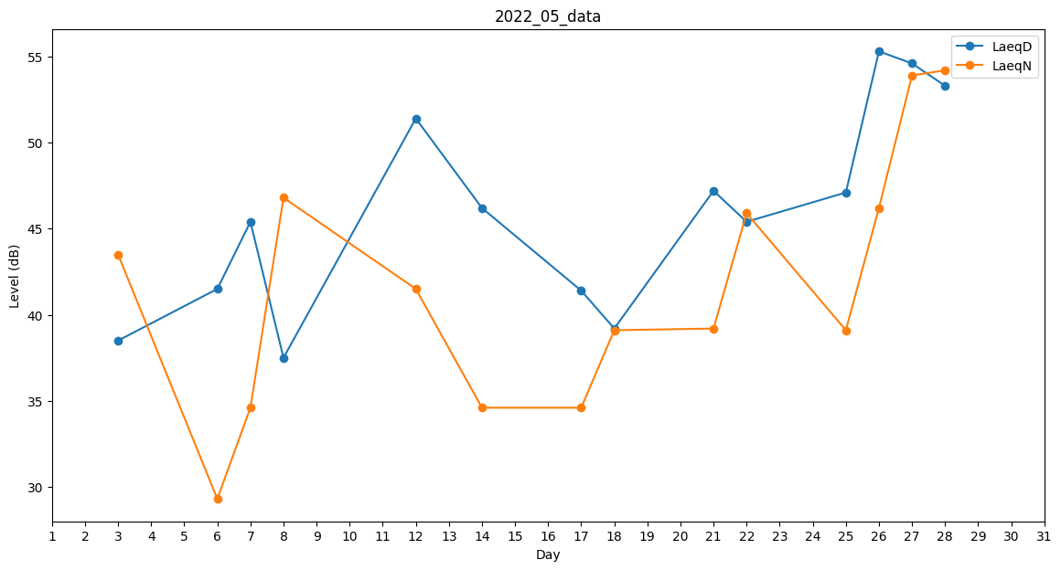
Day | LaeqD | LaeqN
1 | 41 | 0
2 | 39.2 | 0
3 | 38.5 | 43.5
4 | 0 | 0
5 | 0 | 0
6 | 41.5 | 29.3
7 | 45.4 | 34.6
8 | 37.5 | 46.8
9 | 0 | 0
10 | 0 | 0
11 | 41.5 | 0
12 | 51.4 | 41.5
13 | 42.6 | 0
14 | 46.2 | 34.6
15 | 41.4 | 0
16 | 39.9 | 0
17 | 41.4 | 34.6
18 | 39.2 | 39.1
19 | 41 | 0
20 | 41.6 | 0
21 | 47.2 | 39.2
22 | 45.4 | 45.9
23 | 41.8 | 0
24 | 0 | 0
25 | 47.1 | 39.1
26 | 55.3 | 46.2
27 | 54.6 | 53.9
28 | 53.3 | 54.2
29 | 51.5 | 0
30 | 51.8 | 0
31 | 39.9 | 0

